Վաճ. կանխ. 2014-2018 գրաֆիկ
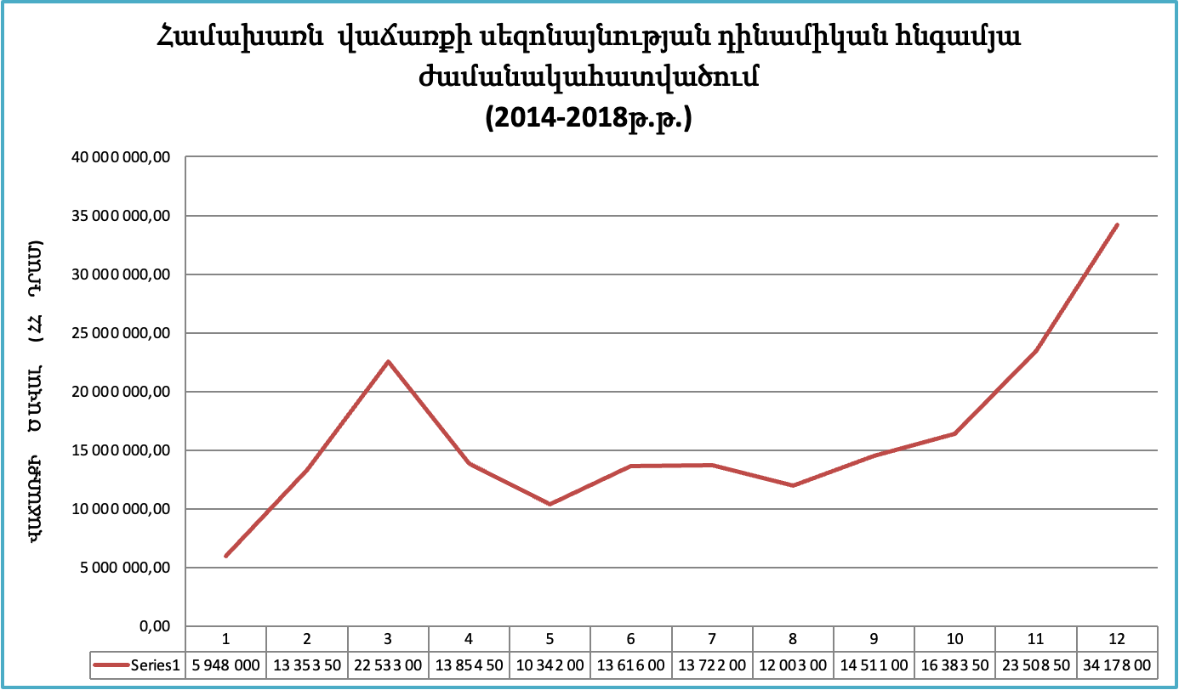

Շահույթի դինամիկա
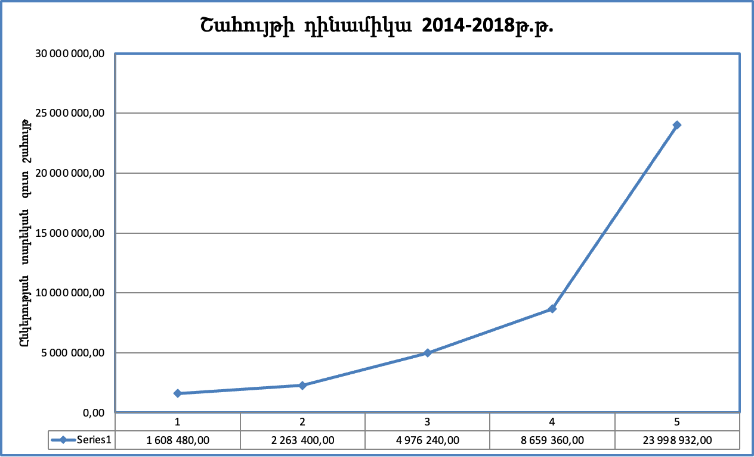

Վաճ. ծավալի դինամիկա 2014-2018
